환경설정
이하 동영상 참조


https://www.youtube.com/watch?v=lb7OSgxRRz8&list=PL93mKxaRDidHvJs0PvxcZnUCrUYQZSzBT

DB,TABLE작성
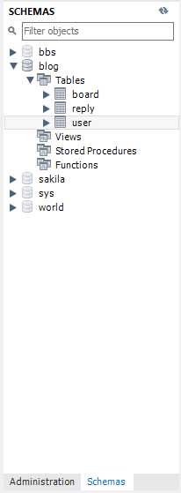
더하기 버튼을 눌러서 root를 생성했고 root를 들어가 쿼리문을 작성함
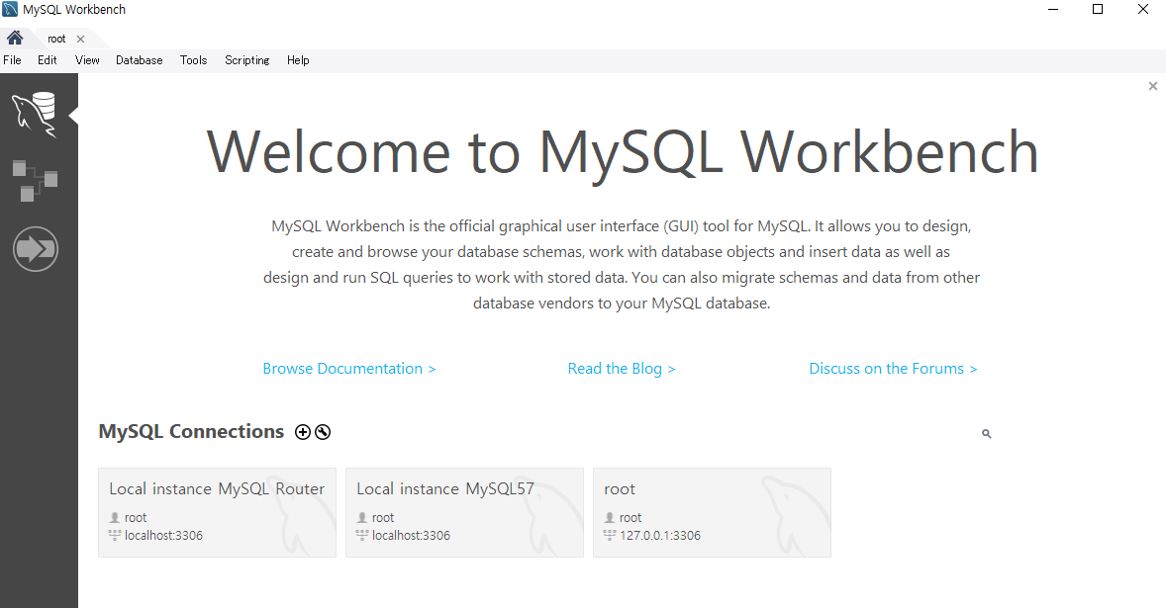

쿼리문을 실행시키기 위해선 컨트롤+쉬프트+엔터를 눌러 실행시키던가 (실행시키고 싶은 부분 마우스로 지정후에)
개별로 실행 원하면 마우스 커서 맞추고 난 후 컨트롤 + 엔터

1. MySQL사용자 생성 및 데이터베이스 생성
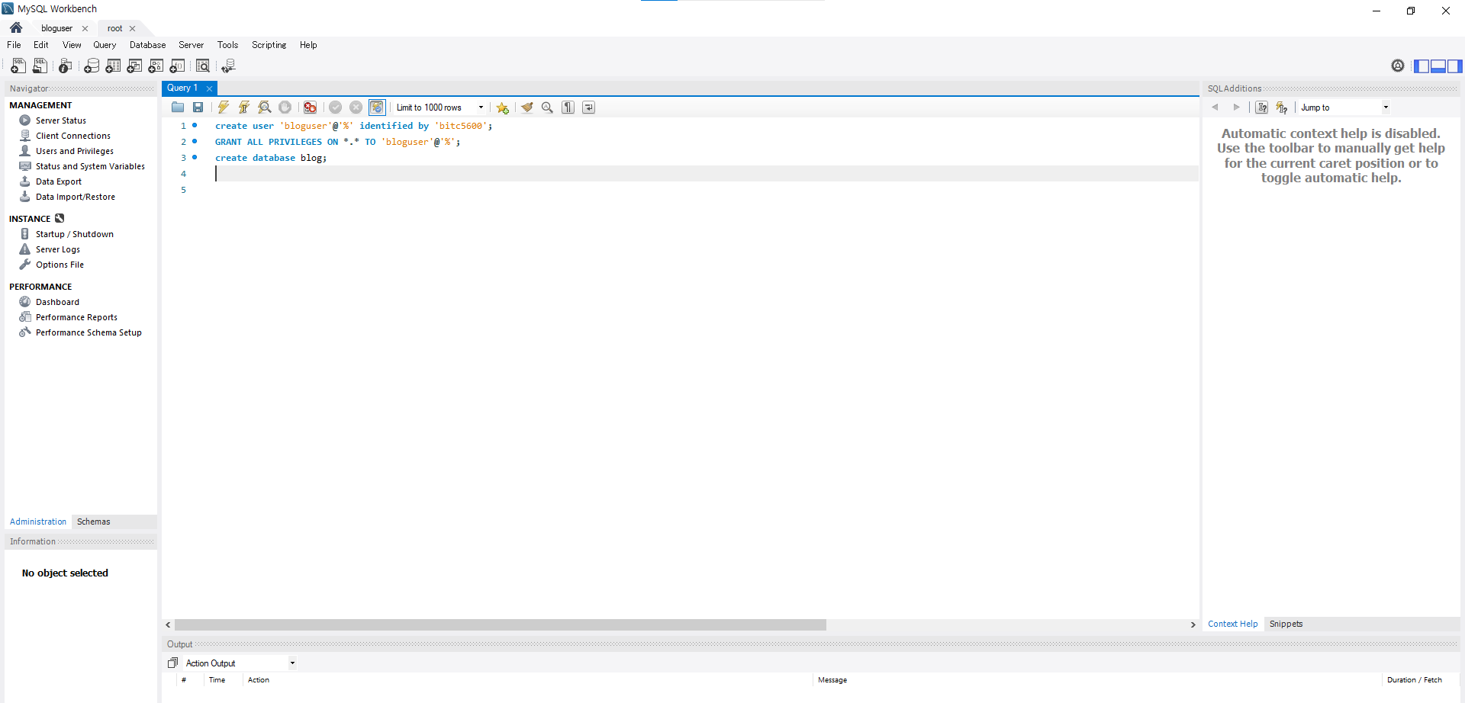

모든권한대상자:bloguser
%:모든IP에서 접근 가능하단 뜻
DB생성
사용자 이름 : bloguser
비밀번호:bitc5600
이하에 대한 설명

2. MySQL 테이블 생성

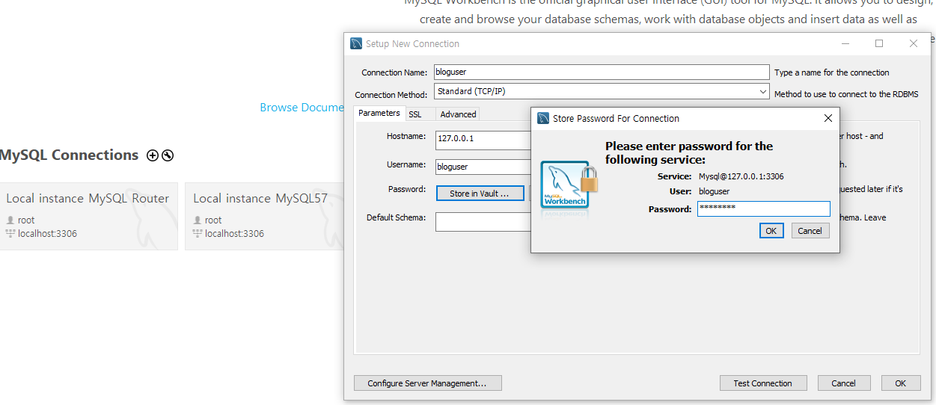

① 더하기 버턴으로 새로 하나 다시 생성 해준다.
② 이때 Connection Name은 root에서 지정한 유저ID로해주고
③ Store in vault 버튼을 누르고 비밀번호를 root에서 지정한 bitc5600으로 설정해줌
④ 이하의 쿼리문 삽입해 테이블 작성
⑤ 작성 후 에는 컨트롤 + 쉬프트 + 엔터 로 쿼리 실행
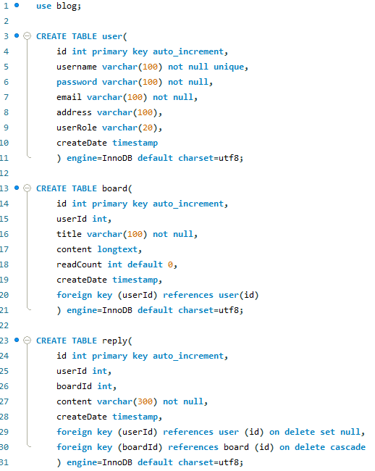

그러면 다음과 같이 테이블이 생성 된 것을 확인 할 수 있다.

웰컴파일리스트
Localhost:8080의 해당 폴더
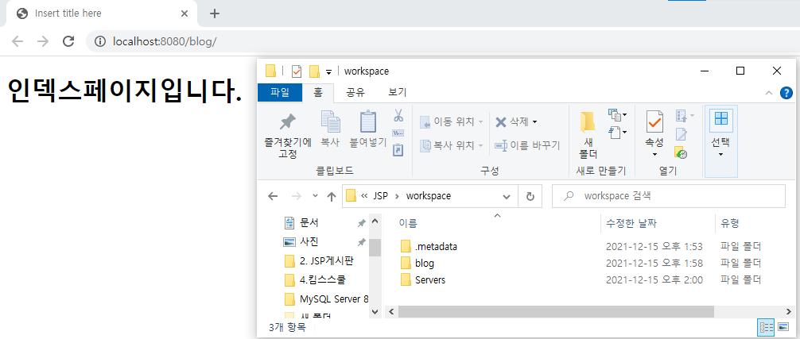

localhost:8080/blog/까지 들어갔을 경우에는 해당폴더도 blog까지만 들어가지는게 아니고
자동으로 WebContent쪽을 참조하게 된다.

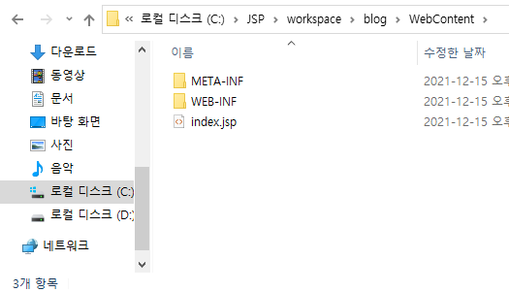

그럼 index.jsp 를 참조하고 싶을 경우 어떻게 하면 되는가?
이하와 같이 blog/index.jsp로 입력하면 된다.

그러나 blog/ 까지만 입력해도 index.jsp가 참조된다.

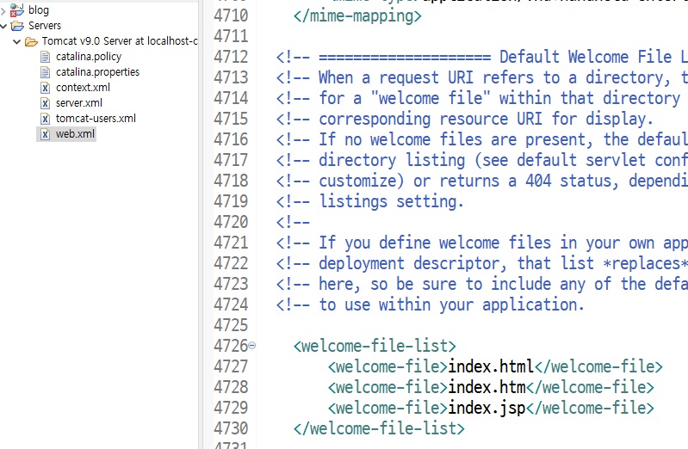
이유는 다음과 같다.
톰캣 서버폴더 안에 web.xml을 보면 welcome-file-list가 존재하는데
이것이 index.jsp파일을 자동 참조 시키고 있기 때문

MIME타입 코딩실습
● | 다음과 같이 src에 패키지와 Servlet파일을 작성해준다.
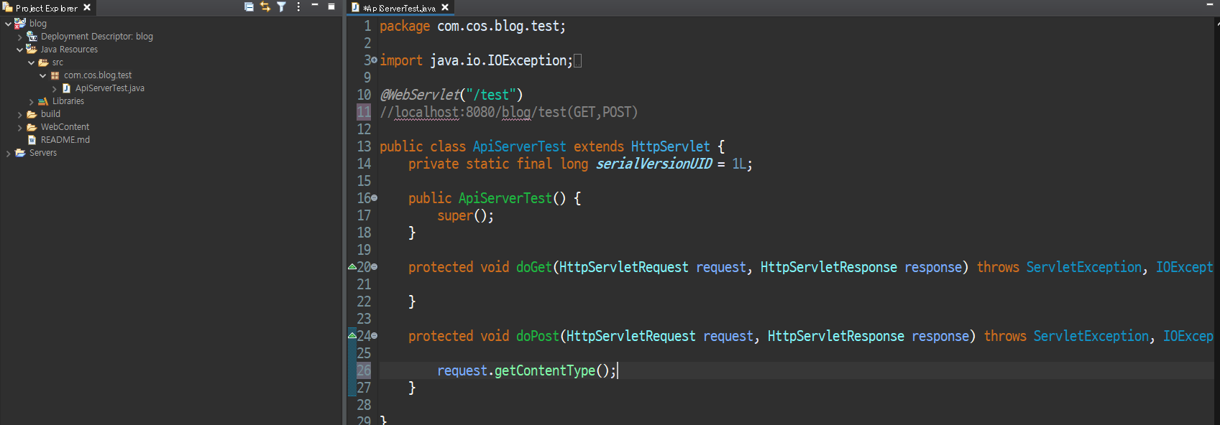
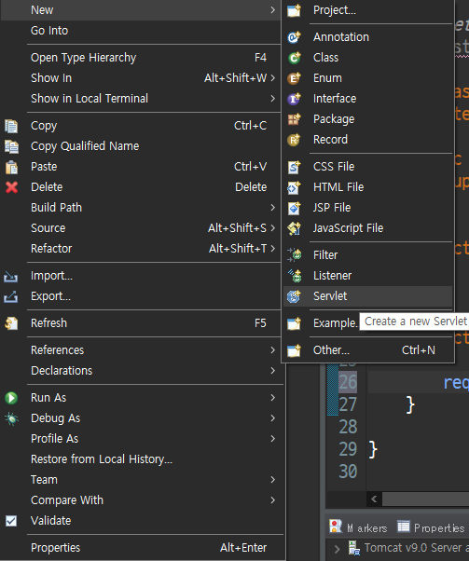
이 어노테이션은 맵핑 해주는 의미라 보면됨

● | API파일
 | 음식 레시피를 찾아오려는 것 | GET | 찾는것 | SELECT | 서버가 데이터를 주는 것
 | 음식 레시피를 저장 하려는 것 | POST | 보내는것 | INSERT | 내가 서버에 데이터를 보낼 때

 | 요청주소:
 | localhost:8080/blog/test

 | 요청메서드
 | POST | 포스트이기에 브라우저로 요청할 수가 없다
 |  | 브라우저는 서버에서 받아오는 걸 반영하는 것이기 때문에 반대로 서버에 주는 것에 대해선
 |  | 확인 할 수가 없기에 postman이란 프로그램을 사용해 값을 확인해본다.

 | 요청데이터 | 요청할 때 뭐가 필요한지를 보내야함
 | 키 = food
 | 값 = 임의
 | 키 = method
 | 값 = 음식레시피

 | Content-Type |  | 안필요하다(커리스트링으로 요청하란 소리)
 | x-www-form-urlencoded |  | 필요하다(데이터를 바디로 보내란 소리(그래야 헤더보고 바디걸 역직렬화 할거니까))

 | 응답 데이터 | text/html 이 기본형 이기는 하나 이번 프로젝트에선 plain을 사용
 | text/plain(평문) | /html의 경우라면 응답코드 작성시 index.jsp등 html관련 파일에 링크를 걸어주게 되는 것이고

 | 응답 결과
 |  | /plain의 경우 내가 그냥 출력문을 입력해주는 것
 | 정상 = 1

 | 실패 = 2

● | 포스트맨 작업
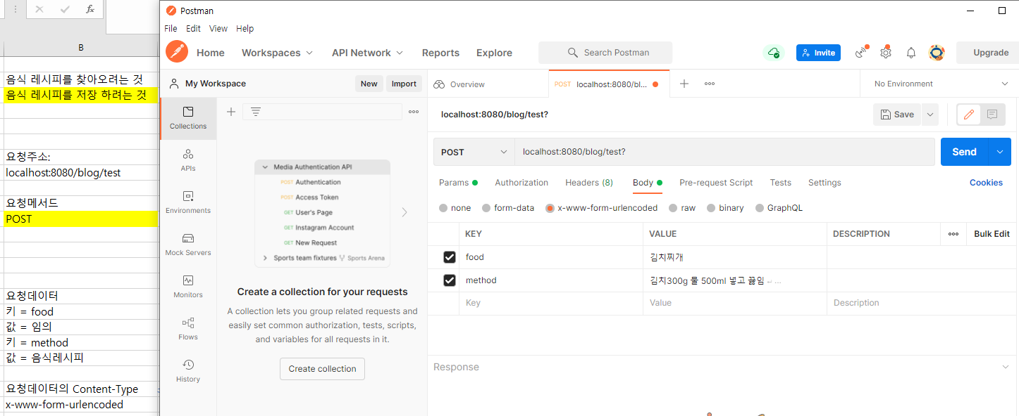
Content_Tyme이 없다면 MIME이 없다는 뜻이고 이는 직렬화된 데이터(0110001) 을 뭘로 역직렬화 할 지 알려주는 것이 없다는 것이므로 바로 커리스트링으로 보내면된다. (Params로 키 값을 입력하면됨)
서버에 INSERT 하게됨

● | POST 즉 값을 서버에 입력할 것이기 때무에 doPost함수를 사용한다.

필요 없다. 이미 x-www-form-urlencoded라고 알려 줬으니까

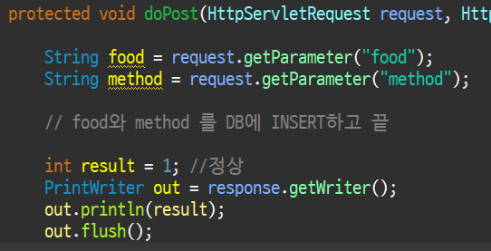

● | 실행 확인
 | 서버 실행
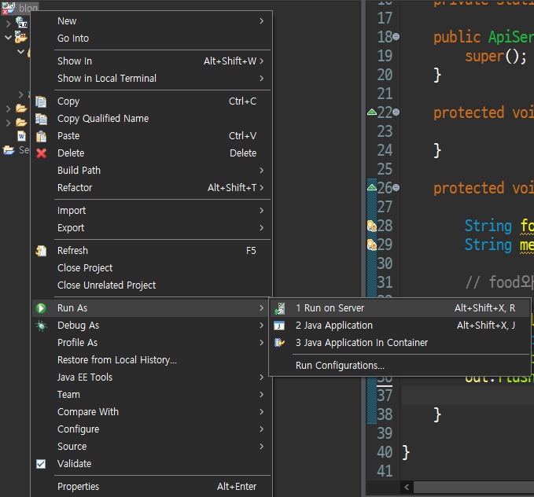

 | postman Send를 통해 insert 실시
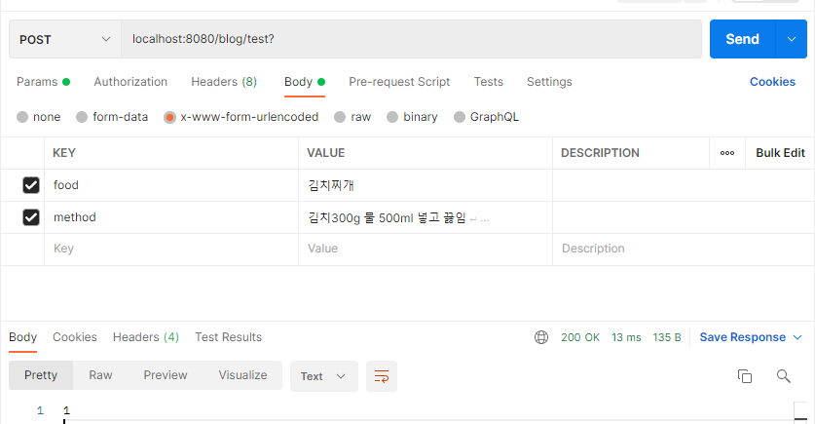

 | INSERT되 었기 때문에 이하의 문장이 실행되고 out.println(result);로 결과값 1이 출력됨을 알 수 있다.

● | 최종적으로 결과 값에 따라 값 또는 에러코드가 출력 되도록 수정
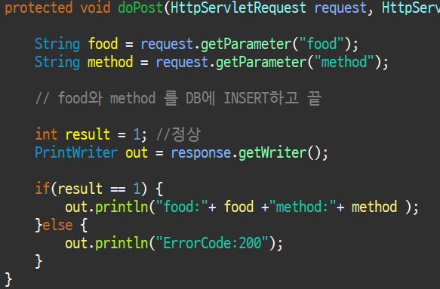

 | 응답 코드또한 json 형태로 수정한다면 다음과 같다. Json은 맵형식

● | API파일(JSON형식 으로 수정)
 | 음식 레시피를 찾아오려는 것 | GET | 찾는것 | SELECT | 서버가 데이터를 주는 것
 | 음식 레시피를 저장 하려는 것 | POST | 보내는것 | INSERT | 내가 서버에 데이터를 보낼 때

 | 요청주소:
 | localhost:8080/blog/test

 | 요청메서드
 | POST | 포스트이기에 브라우저로 요청할 수가 없다
 |  | 브라우저는 서버에서 받아오는 걸 반영하는 것이기 때문에 반대로 서버에 주는 것에 대해선
 |  | 확인 할 수가 없기에 postman이란 프로그램을 사용해 값을 확인해본다.

 | 요청데이터 | 요청할 때 뭐가 필요한지를 보내야함
 | 키 = food
 | 값 = 임의
 | 키 = method
 | 값 = 음식레시피

 | Content-Type |  | 안필요하다(커리스트링으로 요청하란 소리)
 | x-www-form-urlencoded |  | 필요하다(데이터를 바디로 보내란 소리(그래야 헤더보고 바디걸 역직렬화 할거니까))

 | 응답 데이터 | text/html 이 기본형 이기는 하나 이번 프로젝트에선 plain을 사용
 | text/plain(평문) | /html의 경우라면 응답코드 작성시 index.jsp등 html관련 파일에 링크를 걸어주게 되는 것이고

 | 응답 결과
 | DB에 INSERT된 레코드 | /plain의 경우 내가 그냥 출력문을 입력해주는 것
 | {"food": ,"method": }

 | {"error":"fail"}

 | 에러 코드표
 | 100 : 정상
 | 200 : 실패
 | 300 : ~~~~

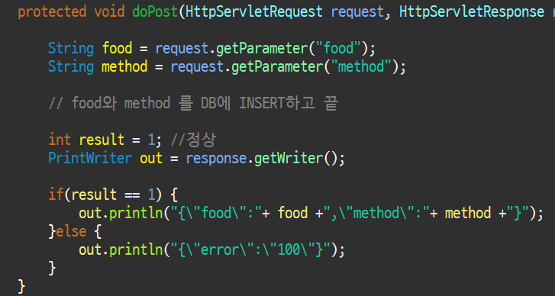

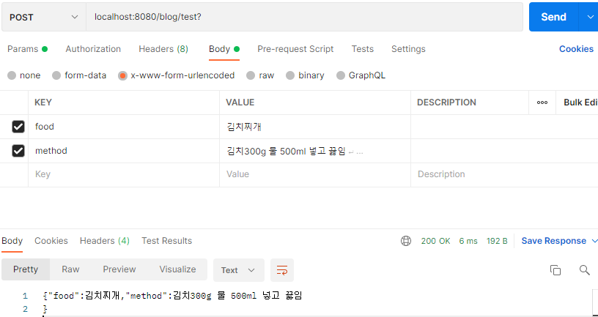

● | 내가 서버에서 데이터를 받을 땐 Content-Type을 지정해 줄 필요가 없다.
 | ⇒ 서버는 이미 뭘 요청 할 지 알고 있다.

● | 서버에 데이터를 줄 땐 무조건 Content-Type을 지정 해 줘야 된다.
 | ⇒기본적으로 html로 읽기 때문에 Content-Type을 지정해서 뭐로 읽을지를 지정해 줘야 한다.

프로젝트구조잡기
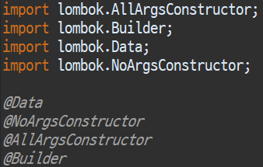
● | 이하와같이 controller dto model service test등의 페키지를 만들어준다.
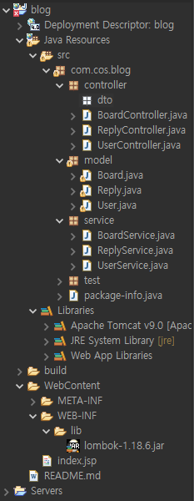
 |  | 이때 컨트롤러는 서블릿파일로 작성해줄것
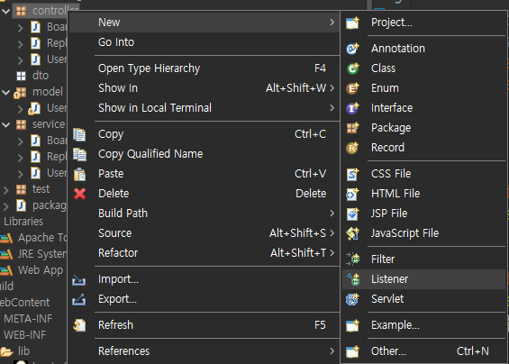

 |  | 어노테이션을 사용해서 편하게 맵피을 하기 위해

 | 를 보면 다음과 같이 코드가 이루어짐

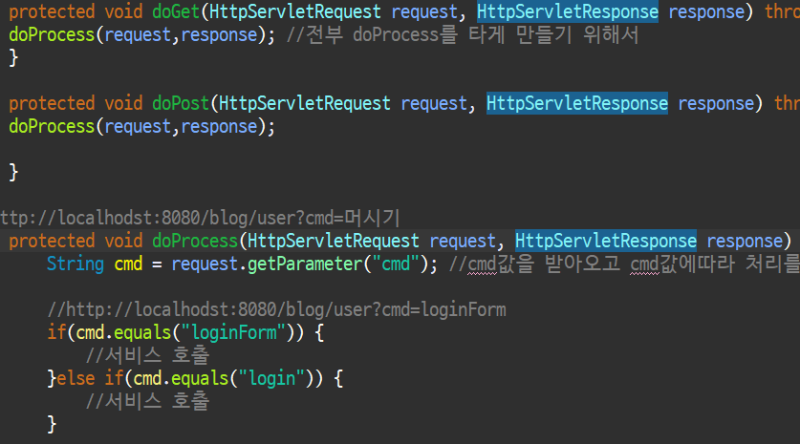

 | doGet이나 doPost로 요청이 오더라도 전부 doProcess로 처리를 하도록 doProcess(request,responese);를 입력 |  |  | GET | 찾는것 | SELECT
 | doprocess에선 cmd로 받아온 값을 조건에 맞게 서비스를 호출하도록구성 |  |  | POST | 보내는것 | INSERT

 | DB에서 보통 dto에 데이터값을 받아오는데 이걸 맞는 model에다 필요한 값만 뿌려줄거임
 | DB->dto->각model

 | lombok을 라이브러리에 넣어주면 모델쪽에서 이하 기능을 편하게 사용 가능 |  | 어노테이션으로 각종처리 간편

